（２）経営指標に関する事項
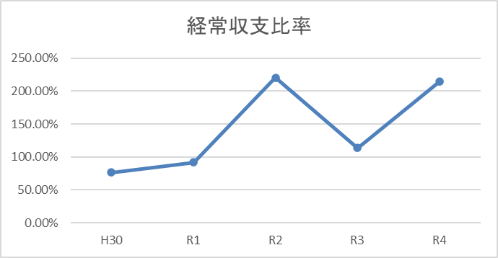
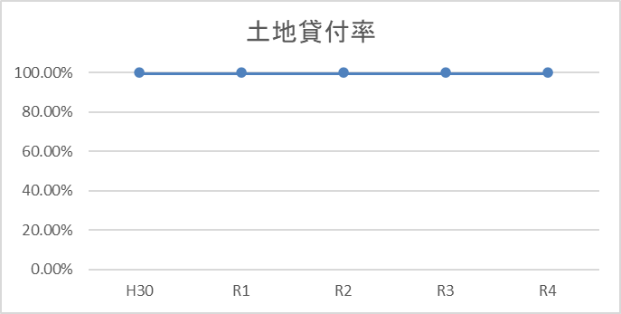
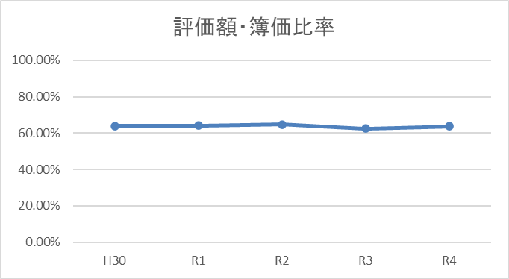
（２） 経営指標に関する事項

令和４年度決算における経営成績について、経営の健全性を示す経常収支比率は、土地売却等 に伴う土地売却収益及び土地売却原価がともに減少したことにより、前年度比100.69ポイント増の214.33％となり、健全経営の水準とされる100％を上回っています。 また、土地の貸付状況を示す土地貸付率は、前年度と同値の100％となっており、全ての土地を貸 付け土地資産を有効に活用できています。 一方、土地の評価額・簿価比率は前年度比1.13ポイント増の63.69％となっており、評価額は簿価 の６割程度を推移しています。

 | ＜経営指標の推移＞
 |  | H30 | R1 | R2 | R3 | R4
 | 経常収支比率 | 76.28% | 91.92% | 220.19% | 113.64% | 214.33%
 | 土地貸付率 | 100.00% | 100.00% | 100.00% | 100.00% | 100.00%
 | 評価額・簿価比率 | 63.92% | 64.12% | 64.78% | 62.56% | 63.69%

